Sheet1
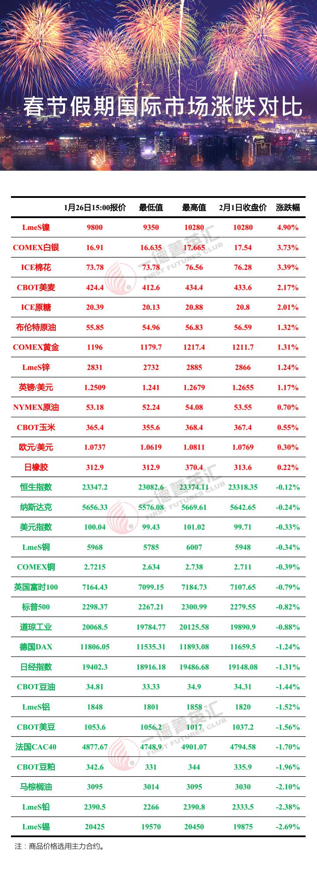
 |  |  |  |  |  |  |  | 2018年春节假期国际市场涨跌统计
 |  | 10.6 收盘价 | 2.14 15:00价格 | 涨跌 | 涨跌幅 |  |  | 标的 | 10.6 收盘价 | 2.14 15:00价格 | 涨跌 | 涨跌幅
USDX.FX | 美元指数 | 93.8 | 93.12 | 0.680 | 0.7% | 16 | 1 | 恒指 | 28,458.04 | 27,513.13 | 944.91 | 3.43%
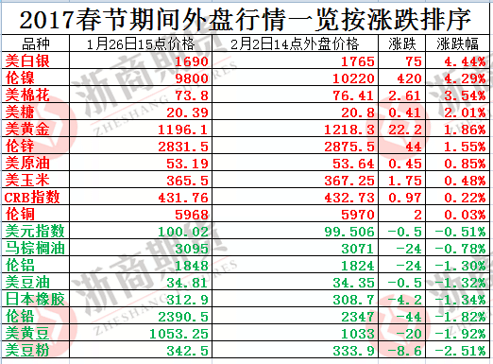
EURUSD.FX | 欧元兑美元 | 1.1733 | 1.1795 | -0.006 | -0.5% | 24 | 2 | 日橡胶03 | 207.4 | 200.9 | 6.50 | 3.24%
USDJPY.FX | 美元兑日元 | 112.65 | 112.51 | 0.140 | 0.1% | 19 | 3 | 美豆粕01 | 321.6 | 312.2 | 9.40 | 3.01%
USDCNH.FX | 离岸人民币 | 6.6512 | 6.6472 | 0.004 | 0.1% | 20 | 4 | LME电锌 | 3,244.5 | 3,151.5 | 93.00 | 2.95%
AUDUSD.FX | 澳元兑美元 | 0.7774 | 0.7843 | -0.007 | -0.9% | 26 | 5 | 富时100 | 7,522.87 | 7,319.53 | 203.34 | 2.78%
SPX.GI | 标普500 | 2549.33 | 2510.07 | 39.260 | 1.6% | 14 | 6 | 纳指 | 6,590.18 | 6,453.45 | 136.73 | 2.12%
DJI.GI | 道指 | 22773.67 | 22381.2 | 392.470 | 1.8% | 8 | 7 | 德DAX | 12,955.94 | 12,699.00 | 256.94 | 2.02%
IXIC.GI | 纳指 | 6590.18 | 6453.45 | 136.730 | 2.1% | 6 | 8 | 道指 | 22,773.67 | 22,381.20 | 392.47 | 1.75%
GDAXI.GI | 德DAX | 12955.94 | 12699 | 256.940 | 2.0% | 7 | 9 | 美10年期国债收益率 | 2.37% | 2.33% | 0.04% | 1.72%
FTSE.GI | 富时100 | 7522.87 | 7319.53 | 203.340 | 2.8% | 5 | 10 | 美豆01 | 983.5 | 967.0 | 16.50 | 1.71%
N225.GI | 日经225 | 20690.71 | 20356.2 | 334.510 | 1.6% | 11 | 11 | 日经225 | 20,690.71 | 20,356.20 | 334.51 | 1.64%
HIS.HI | 恒指 | 28458.04 | 27513.13 | 944.910 | 3.4% | 1 | 12 | LME电镍 | 10,575 | 10,405 | 170.00 | 1.63%
浙商期货研究中心
富远 | CRB指数 | 180.95 | 182.97 | -2.020 | -1.1% | 28 | 13 | LME电铜 | 6,654.0 | 6,549.4 | 104.60 | 1.60%
GC.CMX | 伦敦现货金 | 1274.91 | 1288.05 | -13.140 | -1.0% | 27 | 14 | 标普500 | 2,549.33 | 2,510.07 | 39.26 | 1.56%
SI.CMX | 伦敦现货银 | 16.79 | 16.83 | -0.040 | -0.2% | 22 | 15 | 马棕油01 | 2,731 | 2,693 | 38.00 | 1.41%
WH | 美原油01 | 49.84 | 52.09 | -2.250 | -4.3% | 30 | 16 | 美元指数 | 93.80 | 93.12 | 0.68 | 0.73%
SH17E.CBT | 美豆01 | 983.5 | 967 | 16.500 | 1.7% | 10 | 17 | LME电铝 | 2,146.50 | 2,131.50 | 15.00 | 0.70%
SMH17E.CBT | 美豆粕01 | 321.6 | 312.2 | 9.400 | 3.0% | 3 | 18 | 美豆油01 | 33.19 | 33.06 | 0.13 | 0.39%
BOH17E.CBT | 美豆油01 | 33.19 | 33.06 | 0.130 | 0.4% | 18 | 19 | 美元兑日元 | 112.65 | 112.51 | 0.14 | 0.12%
CH17E.CBT | 美玉米12 | 349.7 | 350.9 | -1.200 | -0.3% | 23 | 20 | 离岸人民币 | 6.6512 | 6.6472 | 0.004 | 0.06%
WH 马来西亚 | 马棕油01 | 2731 | 2693 | 38.000 | 1.4% | 15 | 21 | 原糖03 | 13.98 | 14.01 | -0.03 | -0.21%
SBH17E.NYB | 原糖03 | 13.98 | 14.01 | -0.030 | -0.2% | 21 | 22 | 伦敦现货银 | 16.79 | 16.83 | -0.04 | -0.24%
CTH17E.NYB | 美棉12 | 68.58 | 69.06 | -0.480 | -0.7% | 25 | 23 | 美玉米12 | 349.7 | 350.9 | -1.20 | -0.34%
CA03ME.LME | LME电铜 | 6654 | 6549.4 | 104.600 | 1.6% | 13 | 24 | 欧元兑美元 | 1.1733 | 1.1795 | -0.01 | -0.53%
NI03ME.LME | LME电镍 | 10575 | 10405 | 170.000 | 1.6% | 12 | 25 | 美棉12 | 68.58 | 69.06 | -0.48 | -0.70%
AH03ME.LME | LME电铝 | 2146.5 | 2131.5 | 15.000 | 0.7% | 17 | 26 | 澳元兑美元 | 0.7774 | 0.7843 | -0.01 | -0.88%
ZS03ME.LME | LME电锌 | 3244.5 | 3151.5 | 93.000 | 3.0% | 4 | 27 | 伦敦现货金 | 1,274.91 | 1,288.05 | -13.14 | -1.02%
WH 日橡胶指数 | 日橡胶03 | 207.4 | 200.9 | 6.500 | 3.2% | 2 | 28 | CRB指数 | 180.95 | 182.97 | -2.02 | -1.10%
FCHI.GI | 美10年期国债收益率 | 2.37% | 2.33% | 0.000 | 1.7% | 9 | 29 | 布油01 | 55.42 | 56.92 | -1.50 | -2.64%
B.IPE | 布油01 | 55.42 | 56.92 | -1.500 | -2.6% | 29 | 30 | 美原油01 | 49.84 | 52.09 | -2.25 | -4.32%

